상품제안서
NEW 스마트 큐브 메모함 (B형) | 상품코드: F24831

 |  |  |  |  |  |  | 02-412-0044 | www.easy1.co.kr
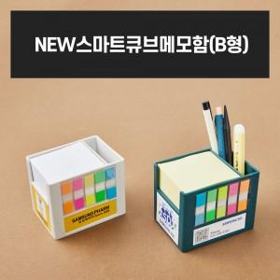

【상세/제작정보】

【인쇄/포장옵션】 | 풀칼라 / 포장불가능

【공급단가】 | 수량 | 100~ | 300~ | 500~ | 1,000~ | 3,000~
*VAT별도 | 단가 | 7,290원 | 7,020원 | 6,750원 | 6,480원 | 6,310원

【상품 URL】 | http://www.easy1.co.kr/src/goods_detail.php?gdno=24831

